Sheet1
八个霸霸组（第二阶段项目作业）
项目名 | 编号 | 姓名 | 任务 | 对应板块 | 链接（每个人链接不同）
网易云音乐 | 1 | 朱朱侠 | 页面首尾 + 新碟上架 | 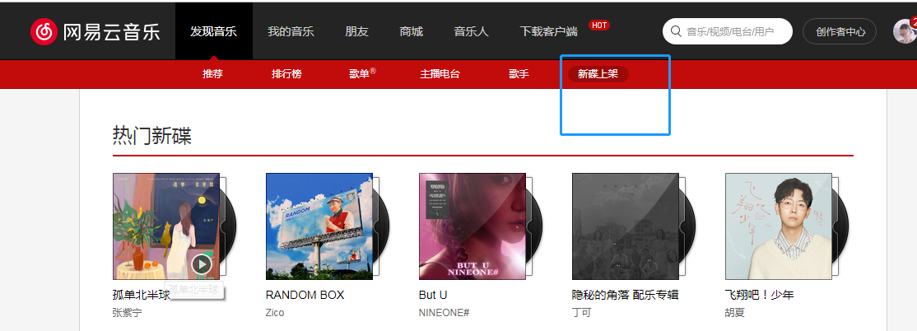 | https://music.163.com/#/discover/album
 | 2 | 阿睿 | 发现音乐->推荐 |  | https://music.163.com/#
 | 3 | 鑫鑫 | 发现音乐->排行榜 |  | https://music.163.com/#/discover/toplist
 | 4 | 宏伟弟弟 | 发现音乐->歌单 +我的消息（选做） | 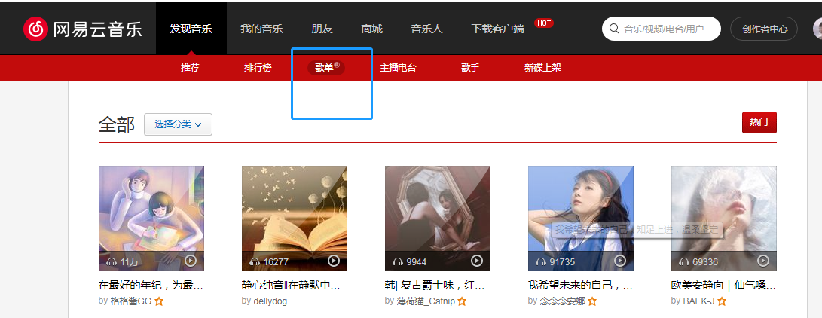 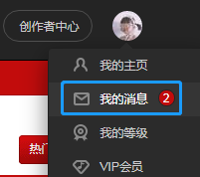 | https://music.163.com/#/discover/playlist https://music.163.com/#/msg/m/private
 | 5 | 磊磊 | 发现音乐->主播电台 +项目整合 | 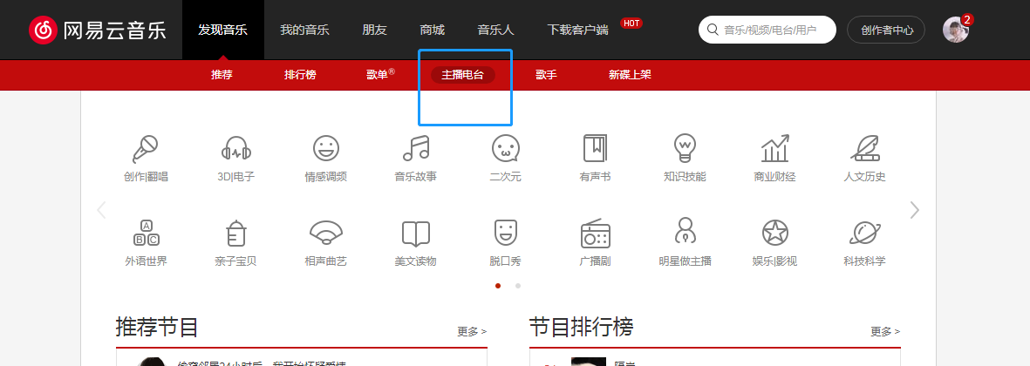 | https://music.163.com/#/discover/djradio
 | 6 | 邱浚洁 | 我的音乐+朋友 |  | https://music.163.com/#/my/m/music/playlist?id=5093308690 https://music.163.com/#/friend
 | 7 | 航航 | 发现音乐->歌手 | 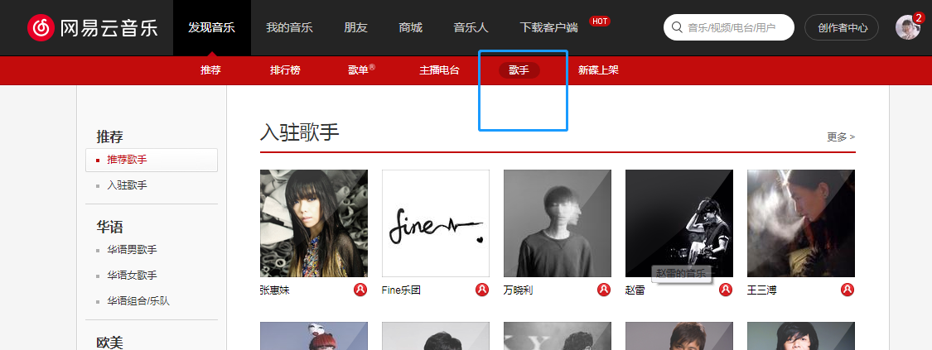 | https://music.163.com/#/discover/artist
 | 8 | 小洁 | 我的主页 |  | https://music.163.com/#/user/home?id=3391463190

